オートタイル
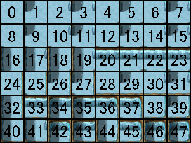
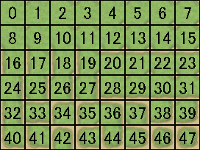
水場 |  | 地面 | A3上側

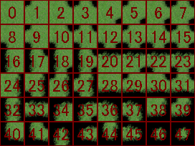
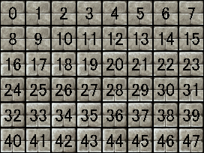
滝 |  | 草むら等 | A4上側

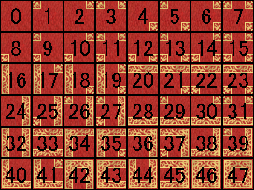
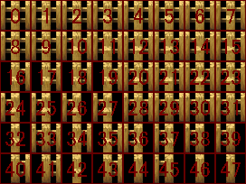
絨毯 |  | 柵 | A3/4下側

備考 | オートタイルは4種類しか使わない滝のような物と、壁面用の16パターンの物と
 | そして48パターン使う物の3パターンがある。
 | 4パターンの物は左右の干渉の有無のみで判定される。(2の2乗)
 | 16パターンの物は上下左右の干渉の有無で判定される。(2の4乗)
 | 48パターンの物は上下左右と斜め4方向の合計8方向干渉の有無で判定されるが
 | 上下左右の干渉が斜め4方向の干渉にもなる為、総数は2の8乗にはなっていない。

 | 例.上方向に干渉があった場合、左上と右上も干渉した扱いになる。

 | なお、水関係のチップはアニメーションするが、アニメーションしてもタイルIDは変わらない。

 | A1-A5シートの対応するタイルIDに、このシートのオートタイル別タイルIDを足す事で
 | 本当のタイルIDが確定するという仕組みになっているが
 | ダンジョンの自動生成等を試みようとしない限り、基本的に不要な知識である。

